活牛档案表
繁殖母牛编号详情表
肉牛编号 | 21110301 |  |  |  | 正左侧视图 | 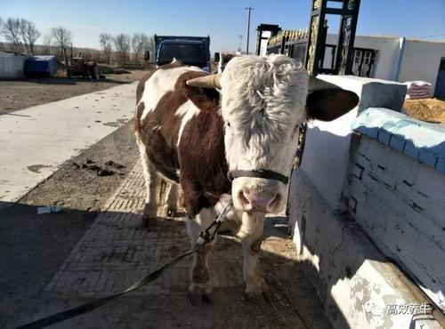
肉牛昵称 | 东槽北二
肉牛性别 | 公牛√ | 母牛
肉牛生日 | 2021年 6月 12日 农历:辛丑年五月初三
购买时情况
买时日期 | 2021年 6月 12日 农历:辛丑年五月初三
买时价格 | 6000 | 元
买时地点 | 榆树向阳宝山屯
买时体重 | 245 | 公斤
买时年龄 | 1 | 月√ 年
买时备注 | 例如联系人及电话 |  |  |  | 侧视图 | 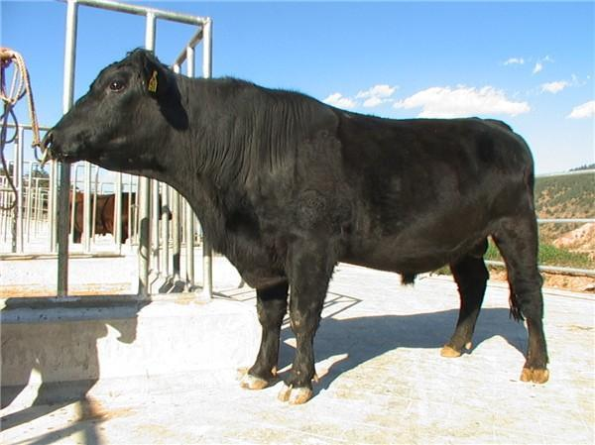
出售时情况
出售日期 | 2021年 9月 12日 农历:辛丑年八月初三
售时价格 | 6000 | 元
售时地点 | 蛟河市场
售时体重 | 345 | 公斤
售时年龄 | 3 | 月√ 年
售时备注 | 例如联系人及电话
繁殖牛族谱
母系编号 | 购买牛无此项 | 父系编号 | 购买牛无此项
子系编号 | 未产仔 | 产仔1的编号 | 产仔2的编号 |  | 后右侧视图 | 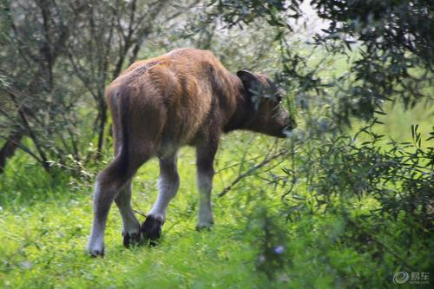
产仔3的编号 | 产仔4的编号 | 产仔5的编号 | 产仔6的编号
产仔7的编号 | 产仔8的编号 | 产仔9的编号 | 产仔10的编号
繁殖母牛生产卡
配种日期 | 公种编号 | 生产日期 | 生产状况 | 受孕
2021-04-22 | 自家1号公牛 | 2022-01-30 | 白公牛22013001 | √

 |  |  |  |  | 免疫情况
 |  |  |  |  | 接种日期 |  | 疫苗名称 | 备注
 |  |  |  |  | 2021 |  | 口蹄疫育苗

活牛档案表
肉牛编号 |  |  |  |  | 正左侧视图 | 粘贴正左斜视照片
肉牛昵称
肉牛性别 | 公牛 | 母牛
购买时情况
买时日期
买时价格 |  | 元
买时地点
买时体重 |  | 公斤
买时年龄 |  | 月 年
买时备注
出售时情况 |  |  |  |  | 侧视图 | 粘贴侧面照片
出售日期
售时价格 |  | 元
售时地点
售时体重 |  | 公斤
售时年龄 |  | 月 年
售时备注
繁殖牛族谱
母系编号 |  | 父系编号
子系编号
 |  |  |  |  | 后右侧视图 | 粘贴后右斜视照片

肉牛生产卡
配种日期 | 公/母编号 | 生产日期 | 生产状况 | 受孕

 |  |  |  |  | 免疫情况
 |  |  |  |  | 接种日期 |  | 疫苗名称 | 备注

